Leht1
HEKAMERK OÜ |  |  |  |  |  |  | 10.02
LEIVA 4, 12618 TALLINN
TEL. 6776 300 | info@hekamerk.ee

HINNAKIRI |  |  |  |  |  |  | SEPTEMBER 2023

ALUMIINIUMRADIAATORID
 |  |  | PARTNERI SOODUSTUS: |  |  |  | 0%
 | KOOD | MÕÕT |  | PAKEND | HIND |  | HIND
 |  |  |  |  | KM-TA |  | KM-TA

 |  | DESIDERYO - kuni 16bar, 120°C
 | V682014 | 350 | 92W | 10 RIBI | 19.40 | 177.00
 | V711034 | 500 | 114W | 10 RIBI | 17.37 | 185.00

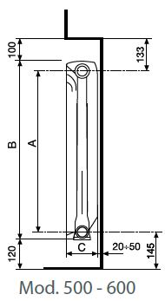

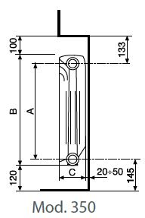

 |  | ÜHENDUSKOMPLEKT |  |  | 10.51 | 98.00
 |  | (ÜLEMINEK 1"x1/2" 4TK, PUNN 1/2"
 |  | ÕHUTUS 1/2", ÕHUTUSVÕTI)

 |  | (ÜLEMINEK 1"x3/4" 4TK, PUNN 3/4" |  |  | 13.29
 |  | ÕHUTUS 3/4", ÕHUTUSVÕTI)

 |  | SEINAKANDUR 80MM |  |  | 2.20 | 11.00

 |  | SEINAKANDUR 120MM |  |  | 2.36 | 17.00

 |  |  |  |  |  | 130.00

 |  |  |  |  |  | 86.00

 |  |  |  |  |  | 17.00
 |  |  |  |  |  | 17.00
 |  |  |  |  |  | 2.80

